상품제안서
플씨드 패션비니 | 상품코드: S19756

 |  |  |  |  |  |  | 02-713-8555 | www.synergygift.co.kr
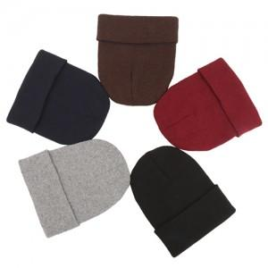

【상세/제작정보】 | 라벨지부착 : 기본 100개 / 미만 10,000원 / 이상 개당 100원 기본사이즈 : 8x3

【인쇄/포장옵션】 | 실크, 자수 / OPP(비닐)

【공급단가】 | 수량 | 150~ | 500~ | 1,000~ | 2,000~ | 3,000~
*VAT별도 | 단가 | 1,080원 | 1,040원 | 1,000원 | 960원 | 940원

【상품 URL】 | https://www.synergygift.co.kr:443/src/goods_detail.php?gdno=13028

